关系图
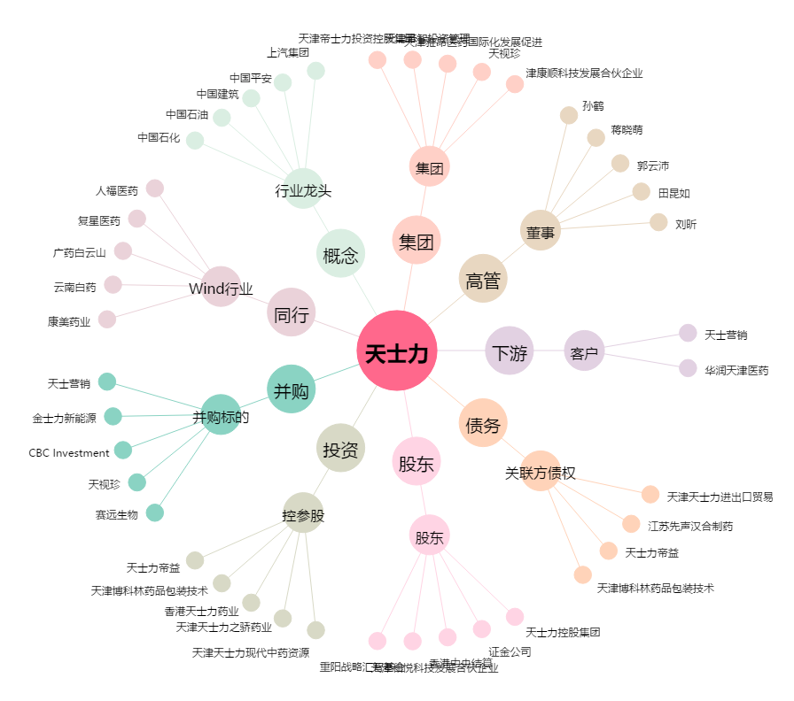
天士力[600535.SH] - 关系概览图

